Hoja1
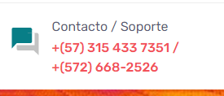
 |  |  | 201
APROI | Juan Fernando | Av. 3 N. #21N-73, Cali, Valle del Cauca / Colombia- -Ofi 201 | 3154337351-668 2526 | info@aproi.net | https://aproi.net/
transequipos |  | Cali. | +57 315 716 2771 | valle@transequipos.com | https://transequipos.com/inspeccion-termografica/
Inelec |  | Bogotá. | +573208517232 - +573118532993 | mnavarro@inelec.co | https://inelec.com.co/

